No.1
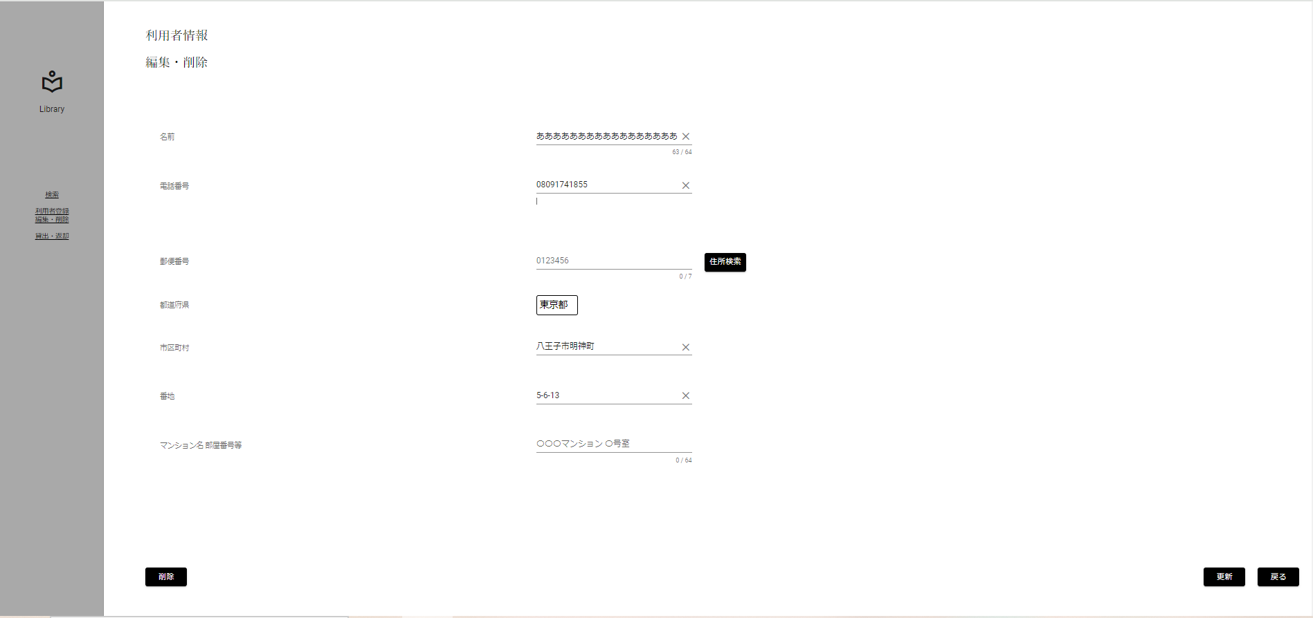
限界値分析
名前入力文字数上限チェック(上限-1)[63文字]

 | ▼入力直前の編集・削除画面
 | ※DBから取得した値が表示されている状態
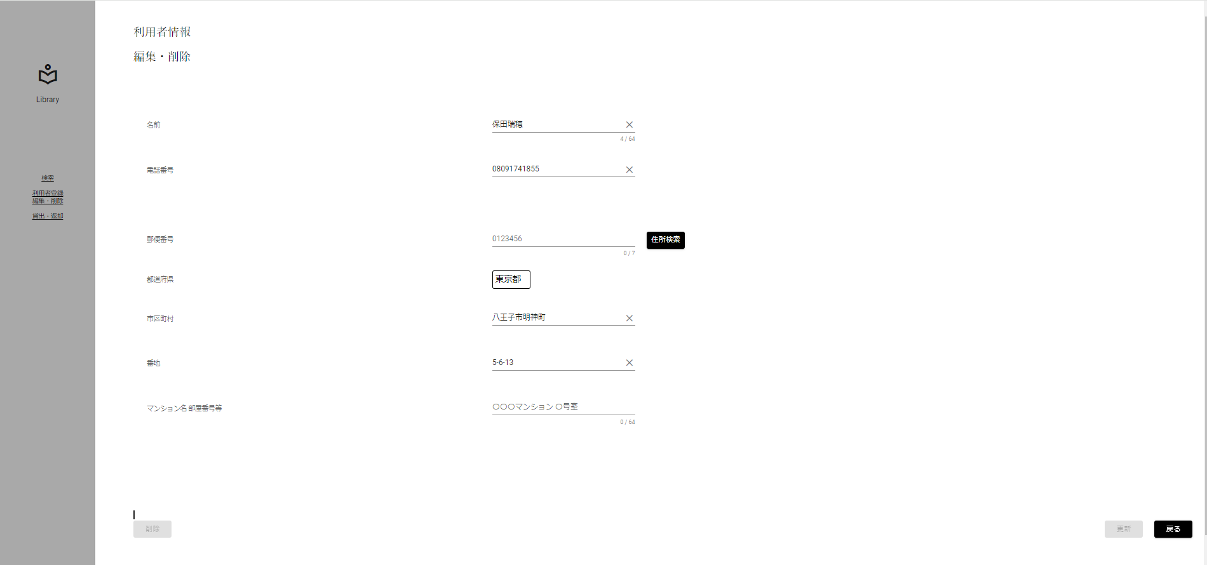

 | ▼該当文字入力後のログイン画面
 | ※入力する文字は全角文字63文字[あああああああああああああああああああああああああああああああああああああああああああああああああああああああああああああああ]
 | ※入力フォームに変化がない、エラーメッセージが表示されていない

No.2
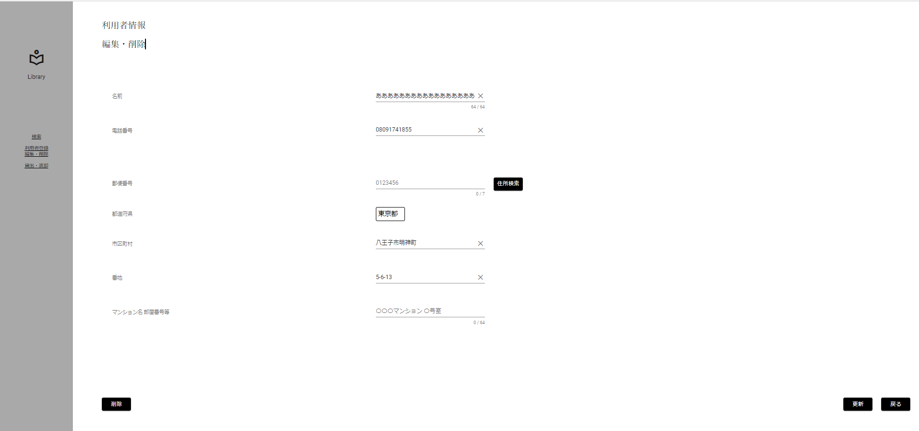
限界値分析
名前入力文字数上限チェック(上限)[64文字]

 | ▼入力直前の編集・削除画面
 | ※DBから取得した値が表示されている状態

 | ▼該当文字入力後のログイン画面
 | ※入力する文字は全角文字64文字[ああああああああああああああああああああああああああああああああああああああああああああああああああああああああああああああああ]
 | ※入力フォームに変化がない、エラーメッセージが表示されていない

No.3
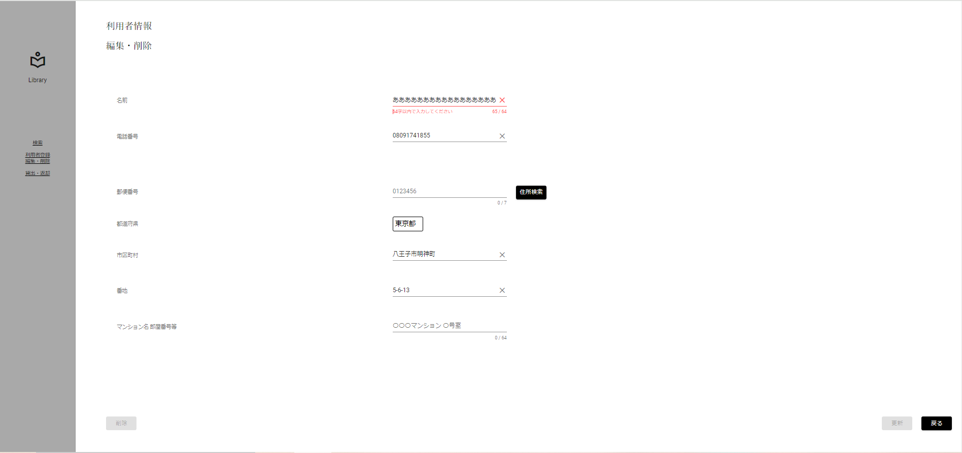
限界値分析
名前入力文字数上限チェック(上限+1)[65文字]

 | ▼入力直前の編集・削除画面
 | ※DBから取得した値が表示されている状態

 | ▼該当文字入力後のログイン画面
 | ※入力する文字は全角文字65文字[あああああああああああああああああああああああああああああああああああああああああああああああああああああああああああああああああ]
 | ※入力フォームが赤く表示、エラーメッセージ[64字以内で入力してください]

No.4
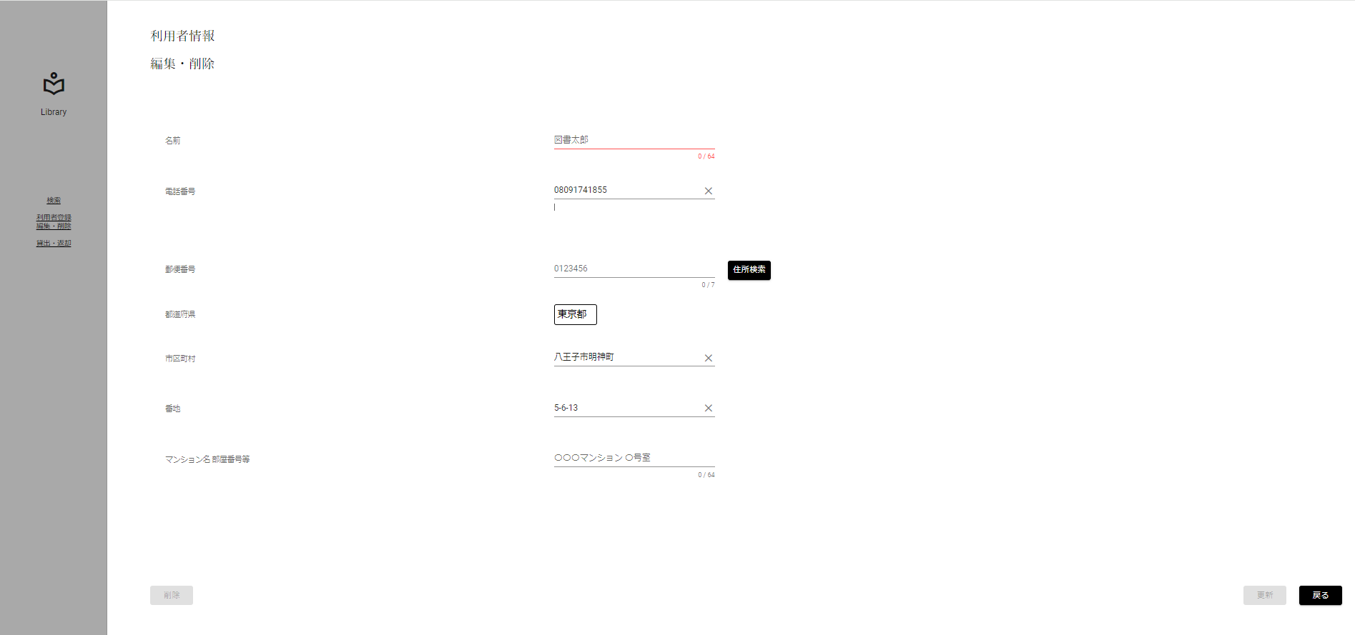
限界値分析
名前入力文字数下限チェック(下限-1)[0文字]

 | ▼入力直前の編集・削除画面
 | ※DBから取得した値が表示されている状態

 | ▼該当文字入力後のログイン画面
 | ※未入力にする
 | ※入力フォームが赤く表示

No.5
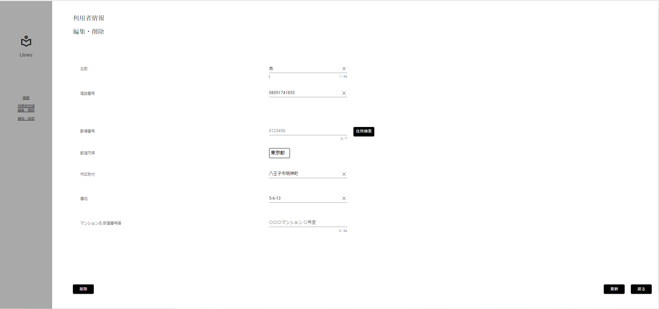
限界値分析
名前入力文字数下限チェック(下限)[1文字]

 | ▼入力直前の編集・削除画面
 | ※DBから取得した値が表示されている状態

 | ▼該当文字入力後のログイン画面
 | ※入力する文字は全角文字1文字[あ]
 | ※入力フォームに変化がない、エラーメッセージが表示されていない

No.6
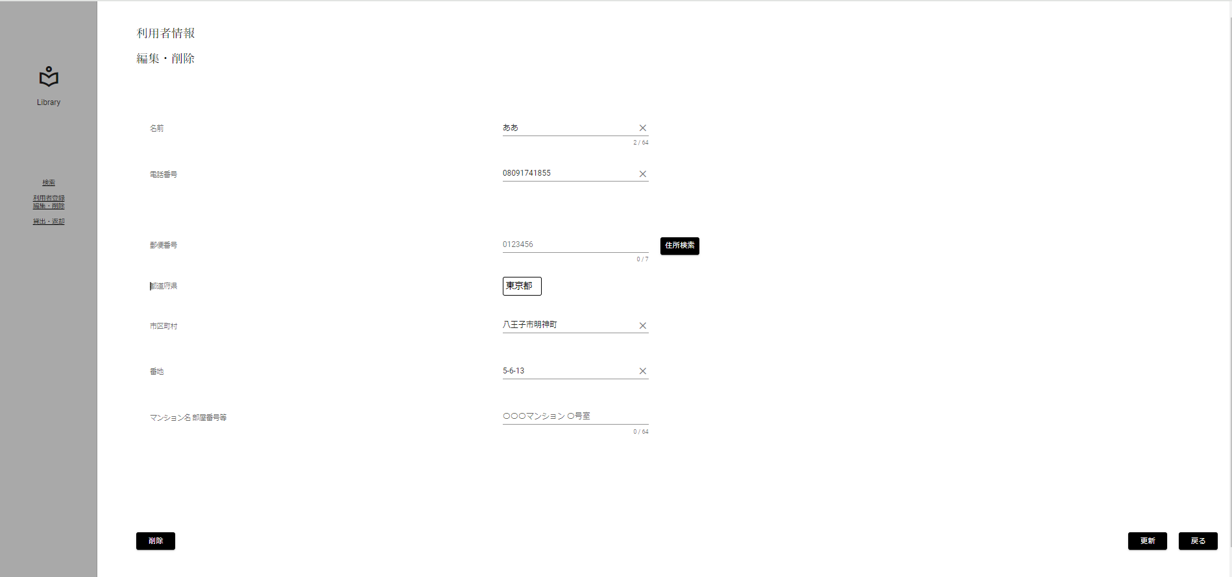
限界値分析
名前入力文字数下限チェック(下限+1)[2文字]

 | ▼入力直前の編集・削除画面
 | ※DBから取得した値が表示されている状態

 | ▼該当文字入力後のログイン画面
 | ※入力する文字は全角文字2文字[ああ]
 | ※入力フォームに変化がない、エラーメッセージが表示されていない

No.7
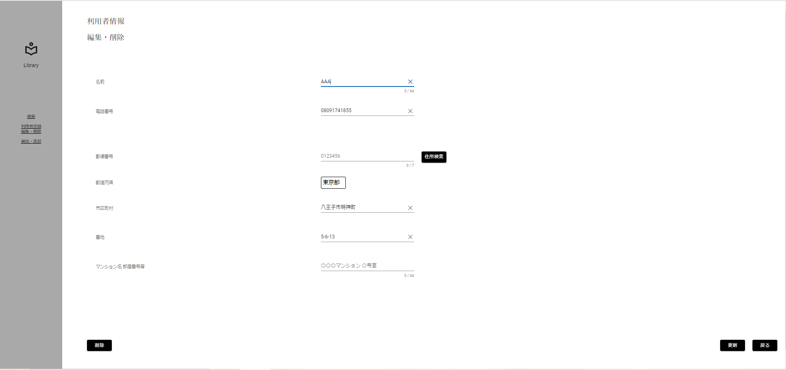
入力文字判別網羅
名前入力形式チェック(半角)[英字]

 | ▼入力直前の編集・削除画面
 | ※DBから取得した値が表示されている状態

 | ▼該当文字入力後のログイン画面
 | ※入力する文字は半角英字 3文字[AAA]
 | ※入力フォームに変化がない、エラーメッセージが表示されていない

No.8
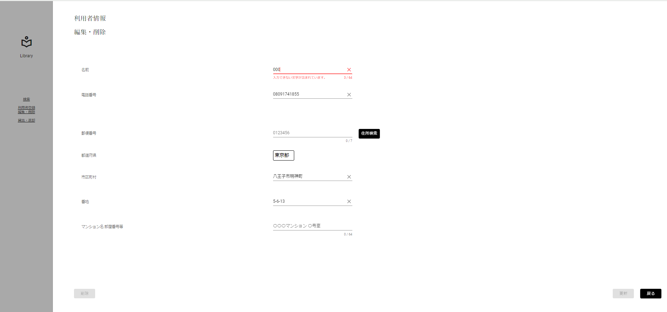
入力文字判別網羅
名前入力形式チェック(半角)[数字]

 | ▼入力直前の編集・削除画面
 | ※DBから取得した値が表示されている状態

 | ▼該当文字入力後のログイン画面
 | ※入力する文字は半角数字 3文字[000]
 | ※入力フォームが赤く表示、エラーメッセージ[入力できない文字が含まれています]

No.9
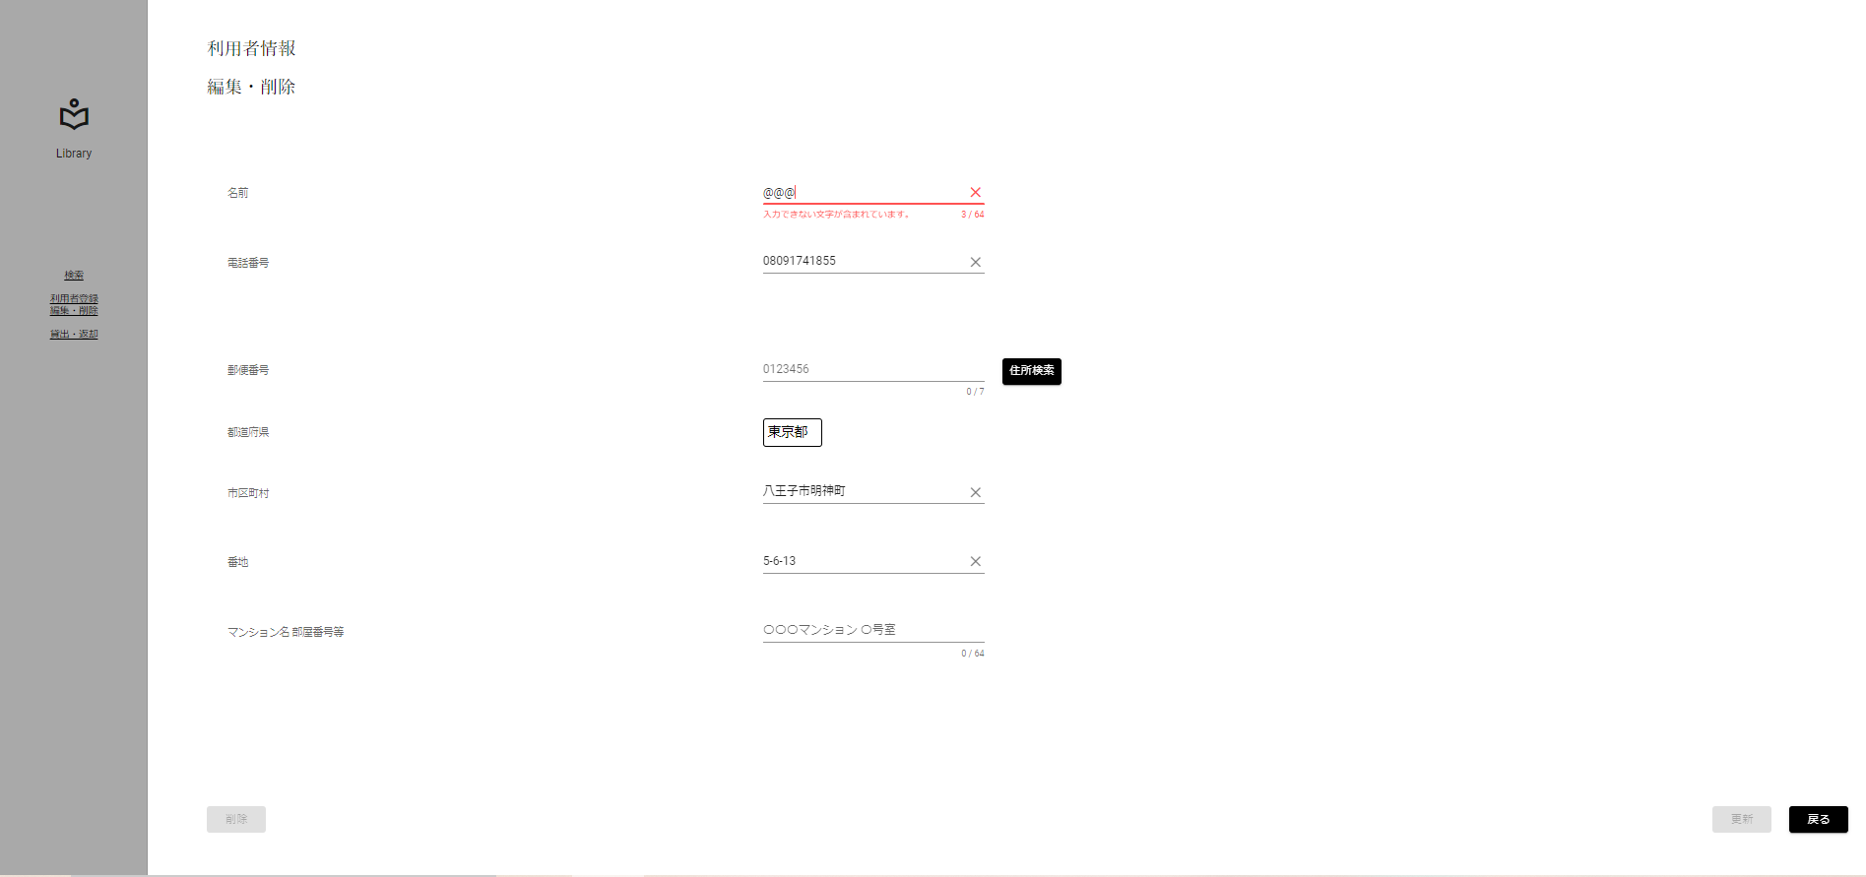
入力文字判別網羅
名前入力形式チェック(半角)[記号]

 | ▼入力直前の編集・削除画面
 | ※DBから取得した値が表示されている状態

 | ▼該当文字入力後のログイン画面
 | ※入力する文字は半角記号 3文字[@@@]
 | ※入力フォームが赤く表示、エラーメッセージ[入力できない文字が含まれています]

No.10

入力文字判別網羅
名前入力形式チェック(半角)[カタカナ]

 | ▼入力直前の編集・削除画面
 | ※DBから取得した値が表示されている状態

 | ▼該当文字入力後のログイン画面
 | ※入力する文字は半角カタカナ 3文字[ｱｲｳ]
 | ※入力フォームが赤く表示、エラーメッセージ[入力できない文字が含まれています]

No.11
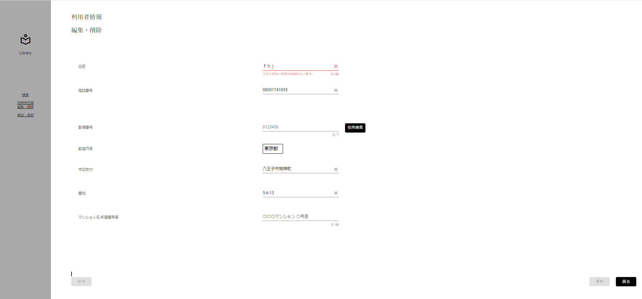
入力文字判別網羅
名前入力形式チェック(全角)[英字]

 | ▼入力直前の編集・削除画面
 | ※DBから取得した値が表示されている状態

 | ▼該当文字入力後のログイン画面
 | ※入力する文字は全角英字 3文字[ｆｈｊ]
 | ※入力フォームが赤く表示、エラーメッセージ[入力できない文字が含まれています]

No.12

入力文字判別網羅
名前入力形式チェック(全角)[数字]

 | ▼入力直前の編集・削除画面
 | ※DBから取得した値が表示されている状態

 | ▼該当文字入力後のログイン画面
 | ※入力する文字は全角数字 3文字[５５５]
 | ※入力フォームが赤く表示、エラーメッセージ[入力できない文字が含まれています]

No.13
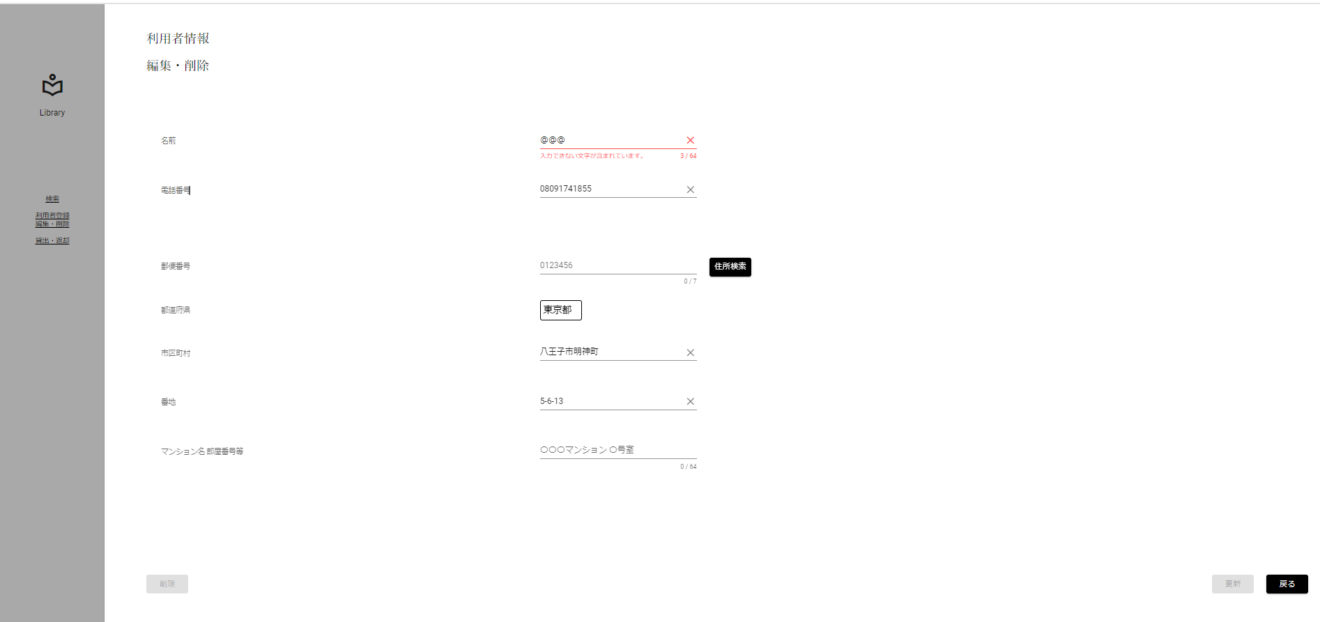
入力文字判別網羅
名前入力形式チェック(全角)[記号]

 | ▼入力直前の編集・削除画面
 | ※DBから取得した値が表示されている状態

 | ▼該当文字入力後のログイン画面
 | ※入力する文字は全角記号 3文字[＠＠＠]
 | ※入力フォームが赤く表示、エラーメッセージ[入力できない文字が含まれています]

No.14
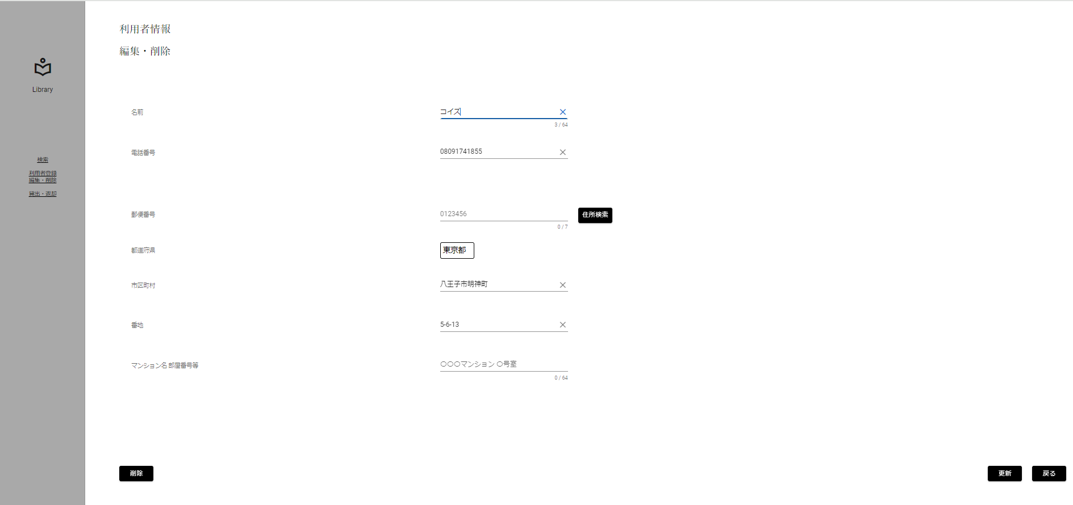
入力文字判別網羅
名前入力形式チェック(全角)[カタカナ]

 | ▼入力直前の編集・削除画面
 | ※DBから取得した値が表示されている状態

 | ▼該当文字入力後のログイン画面
 | ※入力する文字は全角カタカナ 3文字[コイズ]
 | ※入力フォームに変化がない、エラーメッセージが表示されていない

No.15
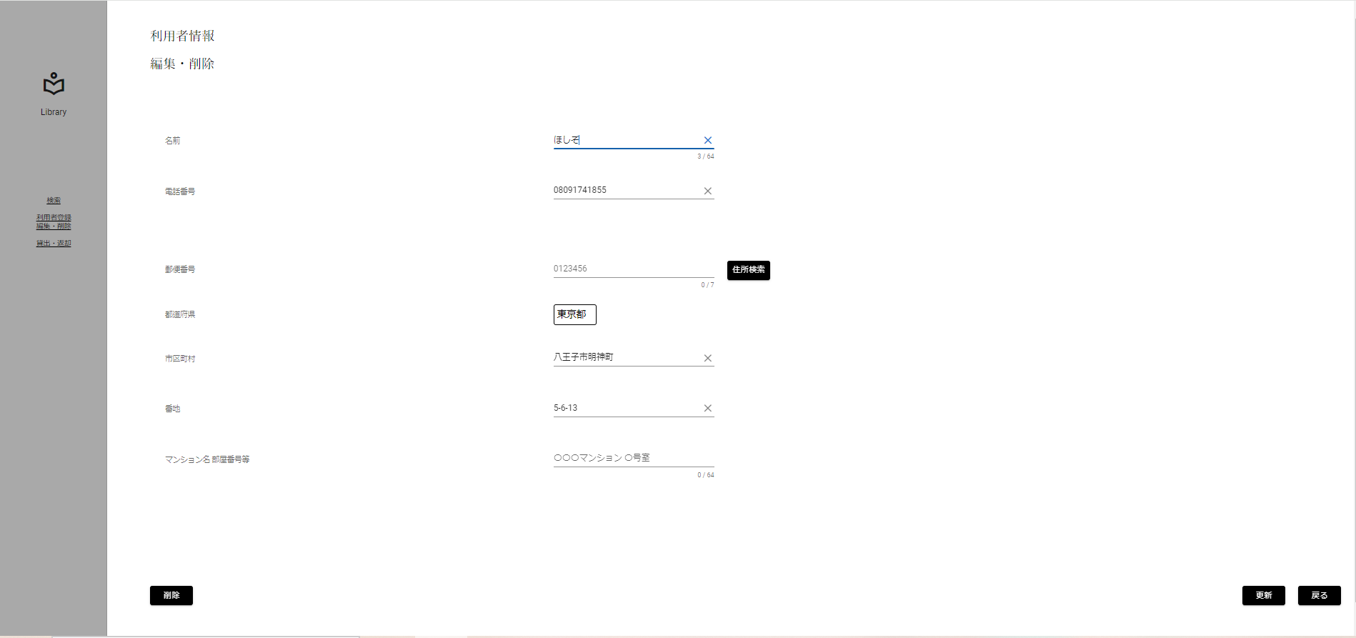
入力文字判別網羅
名前入力形式チェック(全角)[ひらがな]

 | ▼入力直前の編集・削除画面
 | ※DBから取得した値が表示されている状態

 | ▼該当文字入力後のログイン画面
 | ※入力する文字は全角ひらがな 3文字[ほしぞ]
 | ※入力フォームに変化がない、エラーメッセージが表示されていない

No.16
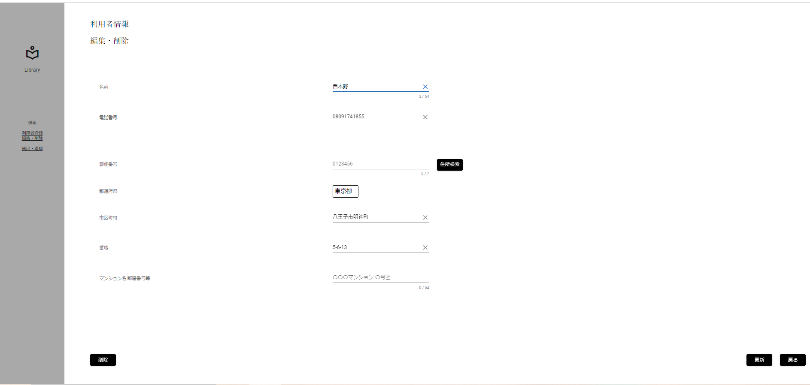
入力文字判別網羅
名前入力形式チェック(全角)[漢字]

 | ▼入力直前の編集・削除画面
 | ※DBから取得した値が表示されている状態

 | ▼該当文字入力後のログイン画面
 | ※入力する文字は全角ひらがな 3文字[西木野]
 | ※入力フォームに変化がない、エラーメッセージが表示されていない

No.17

入力文字判別網羅
名前入力形式チェック(全角)[外字]

 | ▼入力直前の編集・削除画面
 | ※DBから取得した値が表示されている状態

 | ▼該当文字入力後のログイン画面
 | ※入力する文字は全角ひらがな 3文字[渡邊わ]
 | ※入力フォームに変化がない、エラーメッセージが表示されていない

No.18
条件網羅
更新ボタン活性化チェック(正常入力)

 | ▼入力直前の編集・削除画面
 | ※DBから取得した値が表示されている状態

 | ▼該当文字入力後のログイン画面
 | ※名前以外をエラー入力にする
 | ※更新ボタンが非活性になる
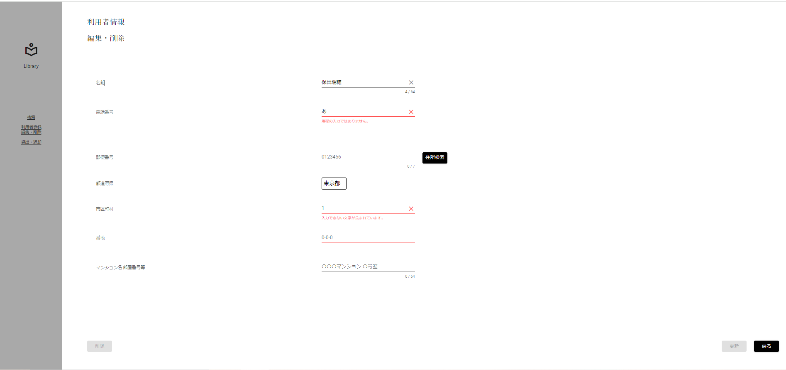

入力すると非活性に

No.18 (2)
条件網羅
更新ボタン活性化チェック(取得した値と異なる値)

 | ▼入力直前の編集・削除画面
 | ※DBから取得した値が表示されている状態

 | ▼該当文字入力後のログイン画面
 | ※名前をDBから取得した値と異なる値を入力する
 | ※更新ボタンが活性になる


DBと異なる値を
入力すると活性に

